ベース
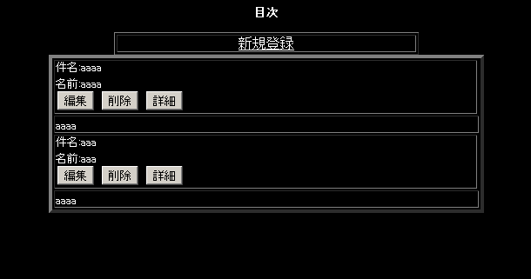
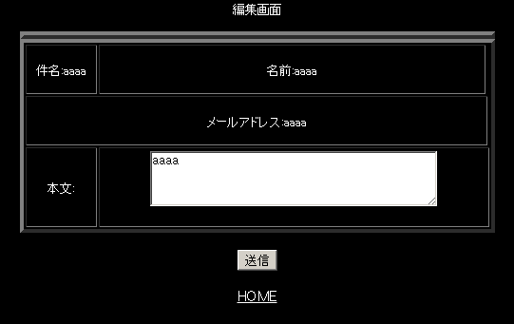
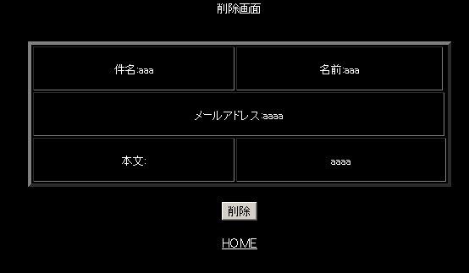
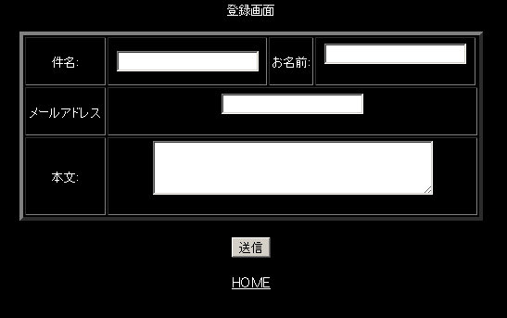

新規

一覧
編集

削除

画面仕様
画面 | ログイン
一覧 | 不要 | ログインフォームの表示
 |  | ログイン中であればユーザー情報の表示
新規 | 必要 | 名前とメールアドレスはログイン情報から取得
 |  | ページアクセス時、処理時に認証
編集 | 必要 | 名前とメールアドレスはログイン情報から取得
 |  | ページアクセス時、処理時に認証
削除 | 必要 | そのまま（自分で作成した記事のみ削除可能）
 |  | ページアクセス時、処理時に認証

ユーザー登録 | 不要 | 登録フォームの表示
 |  | ログイン中であればユーザー情報の表示 | ログインページ
ログイン | 不要 | 登録フォームの表示 | 名前 | テキスト | 20文字以下
 |  | ログイン中であればユーザー情報とログアウトボタンを表示 | メールアドレス | テキスト | 50文字以下
 |  |  | パスワード | テキスト | 20文字以下

名前
名前
ほげほげ
email
登録フォーム
名前
メールアドレス
パスワード
パスワード

画像認証
f4e2
○
ログアウト
ログインフォーム
名前
パスワード
登録
画像認証

名前

パスワード

画像認証
f4e2
○

ログイン

